Dados
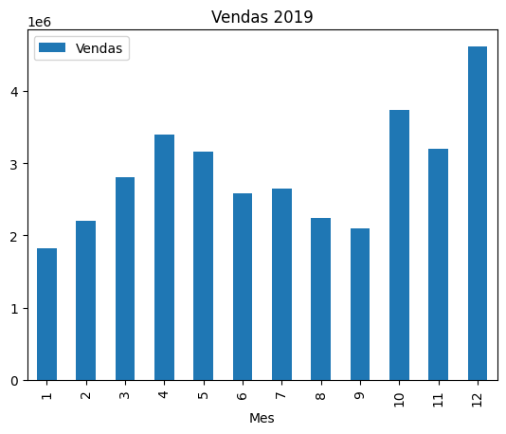
Mes | Vendas
1 | 1822256.73
2 | 2202022.42
3 | 2807100.38
4 | 3390670.24
5 | 3152606.75
6 | 2577802.26
7 | 2647775.76
8 | 2244467.88
9 | 2097560.13
10 | 3736726.88
11 | 3199603.2
12 | 4613443.34

